表６
表６ 病床の規模別にみた施設数
 |  |  |  |  |  |  | 各年10月１日現在
 |  | 施設数 |  | 対前年 |  | 構成割合(%)
 |  | 令和２年 (2020) | 令和元年 (2019) | 増減数 | 増減率 (%) | 令和２年 (2020) | 令和元年 (2019)

 | 病 院 | 8238 | 8300 | △ 62 | △ 0.7 | 100.0 | 100.0
 | 20～ 49床 | 909 | 887 | 22 | 2.5 | 11.0 | 10.7
 | 50～ 99 | 2061 | 2058 | 3 | 0.1 | 25.0 | 24.8
 | 100～149 | 1424 | 1442 | △ 18 | △ 1.2 | 17.3 | 17.4
 | 150～199 | 1368 | 1382 | △ 14 | △ 1.0 | 16.6 | 16.7
 | 200～299 | 1036 | 1068 | △ 32 | △ 3.0 | 12.6 | 12.9
 | 300～399 | 677 | 684 | △ 7 | △ 1.0 | 8.2 | 8.2
 | 400～499 | 369 | 378 | △ 9 | △ 2.4 | 4.5 | 4.6
 | 500～599 | 161 | 165 | △ 4 | △ 2.4 | 2.0 | 2.0
 | 600～699 | 111 | 110 | 1 | 0.9 | 1.3 | 1.3
 | 700～799 | 42 | 47 | △ 5 | △10.6 | 0.5 | 0.6
 | 800～899 | 28 | 27 | 1 | 3.7 | 0.3 | 0.3
 | 900床以上 | 52 | 52 | - | - | 0.6 | 0.6
 | 一般診療所（有床） | 6303 | 6644 | △ 341 | △ 5.1 | 100.0 | 100.0
 | １～ ９床 | 1787 | 1885 | △ 98 | △ 5.2 | 28.4 | 28.4
 | 10～ 19 | 4516 | 4759 | △ 243 | △ 5.1 | 71.6 | 71.6
 | 0 | 0 | 0
 | 0 | 0 | 0
 | 0
 | 0

図１
図１ 医療施設数の年次推移
 |  |  |  |  |  |  |  |  |  |  |  | 各年10月1日現在
年 | 病院 | 有床診療所 | 一般病院 | 療養病床を 有する病院 | 療養病床を有する 一般診療所 | 年 | 施設数 総数 | 病院 | 一般診療所 | 有床診療所 | 無床診療所 | 歯科 診療所
1999 平成 11年 | 9,286 | 18,487 | 8,222 | 2,227 | 1,795 | 1999 平成 11年 | 163,270 | 9,286 | 91,500 | 18,487 | 73,013 | 62,484
 | 9,266 | 17,853 | 8,205 | 3,167 | 2,508 |  | 165,451 | 9,266 | 92,824 | 17,853 | 74,971 | 63,361
 | 9,239 | 17,218 | 8,171 | 3,476 | 2,571 |  | 167,555 | 9,239 | 94,019 | 17,218 | 76,801 | 64,297
2002 14 | 9,187 | 16,178 | 8,116 | 3,723 | 2,675 | 2002 14 | 169,079 | 9,187 | 94,819 | 16,178 | 78,641 | 65,073
 | 9,122 | 15,371 | 8,047 | 4,211 | 2,639 |  | 171,000 | 9,122 | 96,050 | 15,371 | 80,679 | 65,828
 | 9,077 | 14,765 | 7,999 | 4,291 | 2,543 |  | 172,685 | 9,077 | 97,051 | 14,765 | 82,286 | 66,557
'05 17 | 9,026 | 13,477 | 7,952 | 4,374 | 2,544 | '05 17 | 173,200 | 9,026 | 97,442 | 13,477 | 83,965 | 66,732
 | 8,943 | 12,858 | 7,870 | 4,243 | 2,171 |  | 174,944 | 8,943 | 98,609 | 12,858 | 85,751 | 67,392
 | 8,862 | 12,399 | 7,785 | 4,135 | 1,887 |  | 176,192 | 8,862 | 99,532 | 12,399 | 87,133 | 67,798
'08 20 | 8,794 | 11,500 | 7,714 | 4,067 | 1,728 | '08 20 | 175,656 | 8,794 | 99,083 | 11,500 | 87,583 | 67,779
 | 8,739 | 11,072 | 7,655 | 4,021 | 1,625 |  | 176,471 | 8,739 | 99,635 | 11,072 | 88,563 | 68,097
 | 8,670 | 10,620 | 7,587 | 3,964 | 1,485 |  | 176,878 | 8,670 | 99,824 | 10,620 | 89,204 | 68,384
'11 23 | 8,605 | 9,934 | 7,528 | 3,920 | 1,385 | '11 23 | 176,308 | 8,605 | 99,547 | 9,934 | 89,613 | 68,156
 | 8,565 | 9,596 | 7,493 | 3,892 | 1,308 |  | 177,191 | 8,565 | 100,152 | 9,596 | 90,556 | 68,474
 | 8,540 | 9,249 | 7,474 | 3,873 | 1,231 |  | 177,769 | 8,540 | 100,528 | 9,249 | 91,279 | 68,701
'14 26 | 8,493 | 8,355 | 7,426 | 3,848 | 1,125 | '14 26 | 177,546 | 8,493 | 100,461 | 8,355 | 92,106 | 68,592
 | 8,480 | 7,961 | 7,416 | 3,844 | 1,050 |  | 178,212 | 8,480 | 100,995 | 7,961 | 93,034 | 68,737
 | 8,442 | 7,629 | 7,380 | 3,827 | 979 |  | 178,911 | 8,442 | 101,529 | 7,629 | 93,900 | 68,940
'17 29 | 8,412 | 7,202 | 7,353 | 3,781 | 902 | '17 29 | 178,492 | 8,412 | 101,471 | 7,202 | 94,269 | 68,609
 | 8,372 | 6,934 | 7,314 | 3,736 | 847 |  | 179,090 | 8,372 | 102,105 | 6,934 | 95,171 | 68,613
 | 8,300 | 6,644 | 7,246 | 3,662 | 780 |  | 179,416 | 8,300 | 102,616 | 6,644 | 95,972 | 68,500
'20 令和 2年 | 8,238 | 6,303 | 7,179 | 3,554 | 699 | '20 令和 2年 | 178,724 | 8,238 | 102,612 | 6,303 | 96,309 | 67,874

注：1)「療養病床」は、平成12年までは「療養型病床
群」であり、平成13・14年は「療養病床」及び「経
過的旧療養型病床群」である。
2) 平成20年までの「一般診療所」には「沖縄県に
おける介輔診療所」を含む。

図２
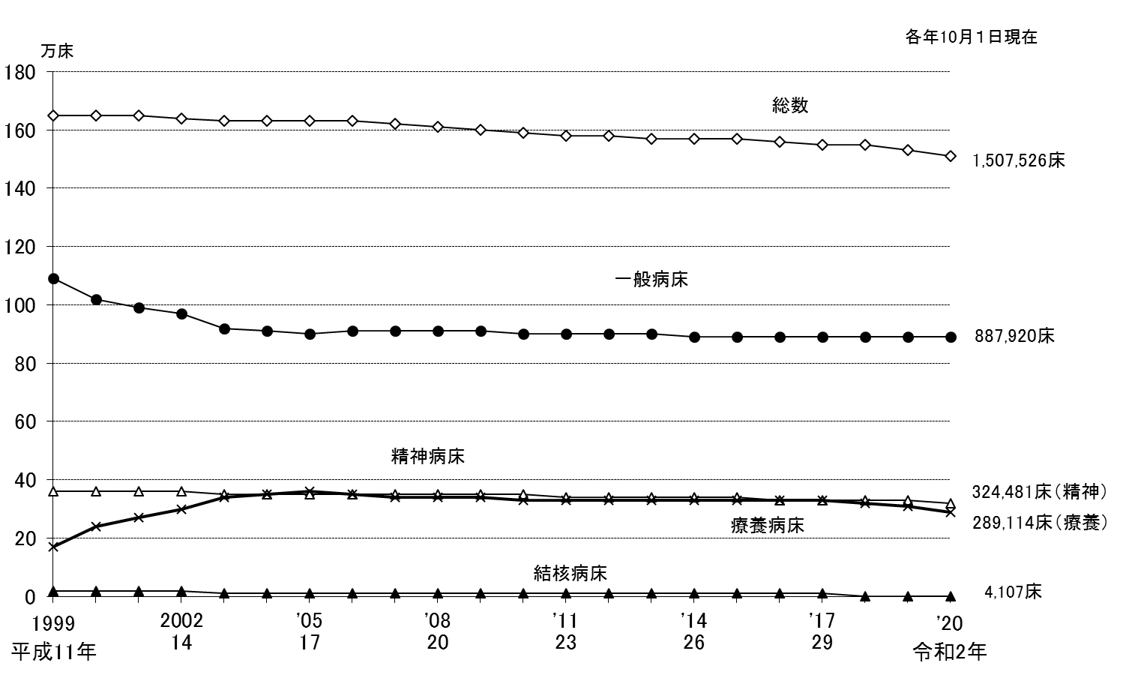
図２ 病床の種類別にみた病院病床数の年次推移
 |  |  |  |  | 各年10月1日現在
年 | 総 数 | 精神病床 | 結核病床 | 療養病床 | 一般病床
1999 平成 11年 | 1,648,217 | 358,449 | 24,773 | 167,106 | 1,094,568
 | 1,647,253 | 358,153 | 22,631 | 241,160 | 1,022,913
 | 1,646,797 | 357,385 | 20,847 | 272,217 | 994,315
'2002 14 | 1,642,593 | 355,966 | 17,558 | 300,851 | 966,364
 | 1,632,141 | 354,448 | 14,507 | 342,343 | 919,070
 | 1,631,553 | 354,927 | 13,293 | 349,450 | 912,193
'05 17 | 1,631,473 | 354,296 | 11,949 | 359,230 | 904,199
 | 1,626,589 | 352,437 | 11,129 | 350,230 | 911,014
 | 1,620,173 | 351,188 | 10,542 | 343,400 | 913,234
'08 20 | 1,609,403 | 349,321 | 9,502 | 339,358 | 909,437
 | 1,601,476 | 348,121 | 8,924 | 336,273 | 906,401
 | 1,593,354 | 346,715 | 8,244 | 332,986 | 903,621
'11 23 | 1,583,073 | 344,047 | 7,681 | 330,167 | 899,385
 | 1,578,254 | 342,194 | 7,208 | 328,888 | 898,166
 | 1,573,772 | 339,780 | 6,602 | 328,195 | 897,380
'14 26 | 1,568,261 | 338,174 | 5,949 | 328,144 | 894,216
 | 1,565,968 | 336,282 | 5,496 | 328,406 | 893,970
 | 1,561,005 | 334,258 | 5,347 | 328,161 | 891,398
'17 29 | 1,554,879 | 331,700 | 5,210 | 325,228 | 890,865
 | 1,546,554 | 329,692 | 4,762 | 319,506 | 890,712
 | 1,529,215 | 326,666 | 4,370 | 308,444 | 887,847
'20 令和2年 | 1,507,526 | 324,481 | 4,107 | 289,114 | 887,920
 |  |  |  |  |  | 注：1） 「一般病床」は、平成12年までは「その他の病床」のうち「療養型病床群」を除いたものであり、平成13・14年は「一般病床」及び
 |  |  |  |  |  | 「経過的旧その他の病床（経過的旧療養型病床群を除く。）」である。
 |  |  |  |  |  | 2） 「療養病床」は、平成12年までは「療養型病床群」であり、平成13・14年は「療養病床」及び「経過的旧療養型病床群」である。

図３
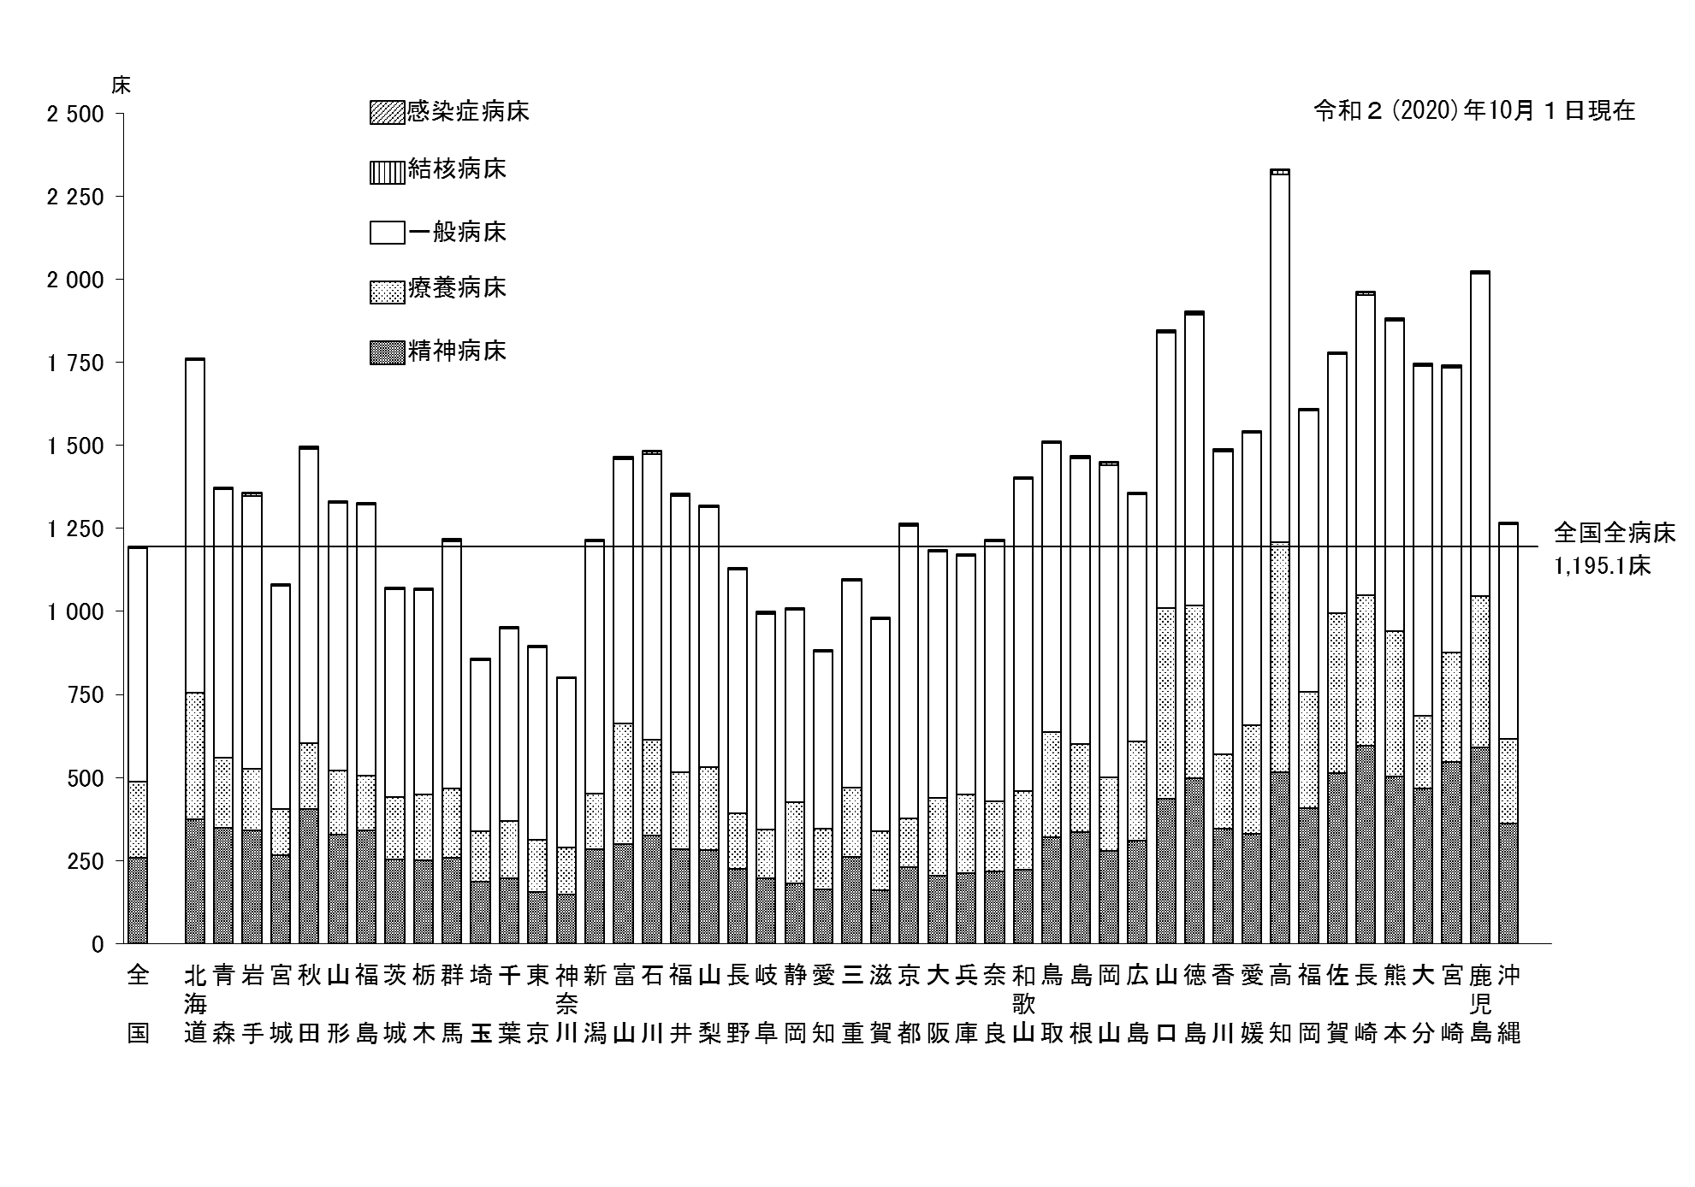
図３ 都道府県別にみた人口10万対病院病床数
 |  |  |  |  |  | 令和２（2020）年10月１日現在
 | 精神病床 | 一般病床 | 結核病床 | 感染症病床 | 療養病床 | 総数
全 国 | 257.2 | 703.9 | 3.3 | 1.5 | 229.2 | 1195.1
北海道 | 373.9 | 1000.5 | 3.6 | 1.8 | 381.3 | 1761.2
青 森 | 348.7 | 807.7 | 2.7 | 2.3 | 210.5 | 1371.9
岩 手 | 339.6 | 822.1 | 7.5 | 3.1 | 185.4 | 1357.7
宮 城 | 266.7 | 673.1 | 1.4 | 1.3 | 137.5 | 1079.9
秋 田 | 404.6 | 886.1 | 4.6 | 3.3 | 198.2 | 1496.8
山 形 | 326.9 | 805.4 | 2.8 | 1.7 | 193.6 | 1330.4
福 島 | 339.8 | 815.0 | 3.7 | 1.7 | 166.9 | 1327.1
茨 城 | 252.6 | 624.2 | 2.8 | 1.7 | 189.5 | 1070.8
栃 木 | 249.3 | 615.8 | 1.6 | 1.6 | 199.2 | 1067.4
群 馬 | 257.5 | 744.9 | 3.4 | 2.7 | 209.2 | 1217.7
埼 玉 | 187.5 | 515.0 | 1.8 | 1.1 | 151.6 | 856.9
千 葉 | 195.8 | 580.6 | 1.5 | 1.0 | 173.1 | 951.9
東 京 | 154.3 | 578.4 | 3.2 | 1.0 | 159.1 | 896.0
神奈川 | 147.7 | 508.8 | 1.8 | 0.8 | 141.7 | 800.8
新 潟 | 283.6 | 760.3 | 1.4 | 1.6 | 167.8 | 1214.7
富 山 | 299.0 | 794.5 | 5.5 | 2.2 | 364.7 | 1466.0
石 川 | 325.9 | 859.5 | 7.2 | 1.8 | 288.6 | 1483.0
福 井 | 284.1 | 829.9 | 5.6 | 2.1 | 232.5 | 1354.2
山 梨 | 280.6 | 780.9 | 2.7 | 3.5 | 251.4 | 1319.1
長 野 | 226.1 | 732.7 | 2.2 | 2.2 | 166.4 | 1129.5
岐 阜 | 195.2 | 648.8 | 5.1 | 1.5 | 149.1 | 999.7
静 岡 | 180.4 | 577.4 | 3.0 | 1.3 | 246.3 | 1008.4
愛 知 | 164.3 | 532.2 | 1.8 | 1.0 | 182.3 | 881.5
三 重 | 260.3 | 624.0 | 1.7 | 1.8 | 209.3 | 1097.1
滋 賀 | 161.3 | 636.2 | 4.5 | 2.4 | 178.0 | 982.3
京 都 | 229.8 | 878.4 | 7.1 | 1.4 | 148.1 | 1264.7
大 阪 | 205.5 | 741.6 | 3.3 | 0.9 | 231.9 | 1183.1
兵 庫 | 211.2 | 717.9 | 2.7 | 1.0 | 237.2 | 1170.0
奈 良 | 218.0 | 782.3 | 2.3 | 1.8 | 210.0 | 1214.4
和歌山 | 222.0 | 939.2 | 1.6 | 3.5 | 237.6 | 1403.9
鳥 取 | 320.6 | 872.2 | 2.9 | 2.2 | 315.0 | 1512.8
島 根 | 336.6 | 858.6 | 2.4 | 4.5 | 265.4 | 1467.4
岡 山 | 279.2 | 941.7 | 6.1 | 1.4 | 220.2 | 1448.6
広 島 | 309.7 | 742.6 | 3.9 | 1.1 | 299.9 | 1357.1
山 口 | 435.5 | 830.4 | 4.5 | 3.0 | 573.3 | 1846.6
徳 島 | 496.8 | 876.8 | 5.1 | 3.2 | 520.7 | 1902.7
香 川 | 345.1 | 911.6 | 3.4 | 2.5 | 225.2 | 1487.7
愛 媛 | 329.7 | 879.1 | 4.0 | 1.8 | 328.1 | 1542.8
高 知 | 515.2 | 1109.3 | 10.8 | 1.6 | 691.8 | 2328.8
福 岡 | 407.0 | 847.4 | 4.3 | 1.3 | 349.7 | 1609.7
佐 賀 | 512.8 | 779.2 | 3.7 | 3.0 | 482.2 | 1780.9
長 崎 | 594.9 | 904.2 | 7.0 | 2.9 | 453.6 | 1962.6
熊 本 | 502.7 | 935.4 | 5.8 | 2.5 | 437.3 | 1883.7
大 分 | 466.1 | 1052.7 | 4.4 | 3.6 | 220.1 | 1746.9
宮 崎 | 545.5 | 855.9 | 6.6 | 2.9 | 331.4 | 1742.4
鹿児島 | 589.5 | 969.4 | 5.7 | 2.8 | 457.7 | 2025.1
沖 縄 | 360.4 | 646.9 | 3.2 | 1.6 | 255.5 | 1267.6

図４
図４ 病院の病床規模別にみた院内感染防止対策のための施設内回診の頻度の状況

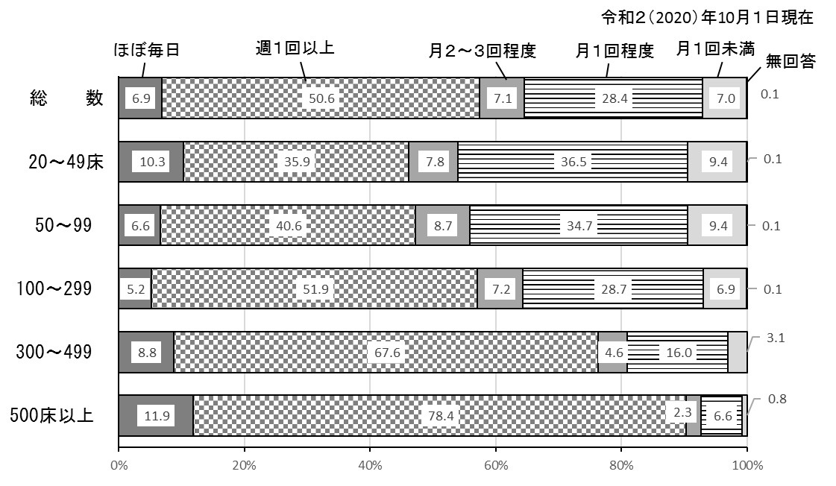
 |  |  |  |  |  |  | 令和２（2020）年10月1日現在
 | 院内感染防止対策のための施設内回診の頻度
 | 総数 | ほぼ毎日 | 週１回以上 | 月２～３回 程度 | 月１回程度 | 月１回未満 | 無回答
 | 施 設 数
総 数 | 8238 | 568 | 4165 | 583 | 2337 | 578 | 7
20～ 49床 | 909 | 94 | 326 | 71 | 332 | 85 | 1
50～ 99 | 2061 | 135 | 836 | 179 | 715 | 194 | 2
100～299 | 3828 | 200 | 1987 | 276 | 1097 | 264 | 4
300～499 | 1046 | 92 | 707 | 48 | 167 | 32 | -
500床以上 | 394 | 47 | 309 | 9 | 26 | 3 | -
 | 構 成 割 合 (%)
総 数 | 100.0 | 6.9 | 50.6 | 7.1 | 28.4 | 7.0 | 0.1
20～ 49床 | 100.0 | 10.3 | 35.9 | 7.8 | 36.5 | 9.4 | 0.1
50～ 99 | 100.0 | 6.6 | 40.6 | 8.7 | 34.7 | 9.4 | 0.1
100～299 | 100.0 | 5.2 | 51.9 | 7.2 | 28.7 | 6.9 | 0.1
300～499 | 100.0 | 8.8 | 67.6 | 4.6 | 16.0 | 3.1 | -
500床以上 | 100.0 | 11.9 | 78.4 | 2.3 | 6.6 | 0.8 | -

図５
図５ 病院の都道府県別にみた人口10万対常勤換算医師数
（単位：人） |  | 令和２（2020）年10月１日現在
 | 全国 | 192.7
 | 北海道 | 203.2
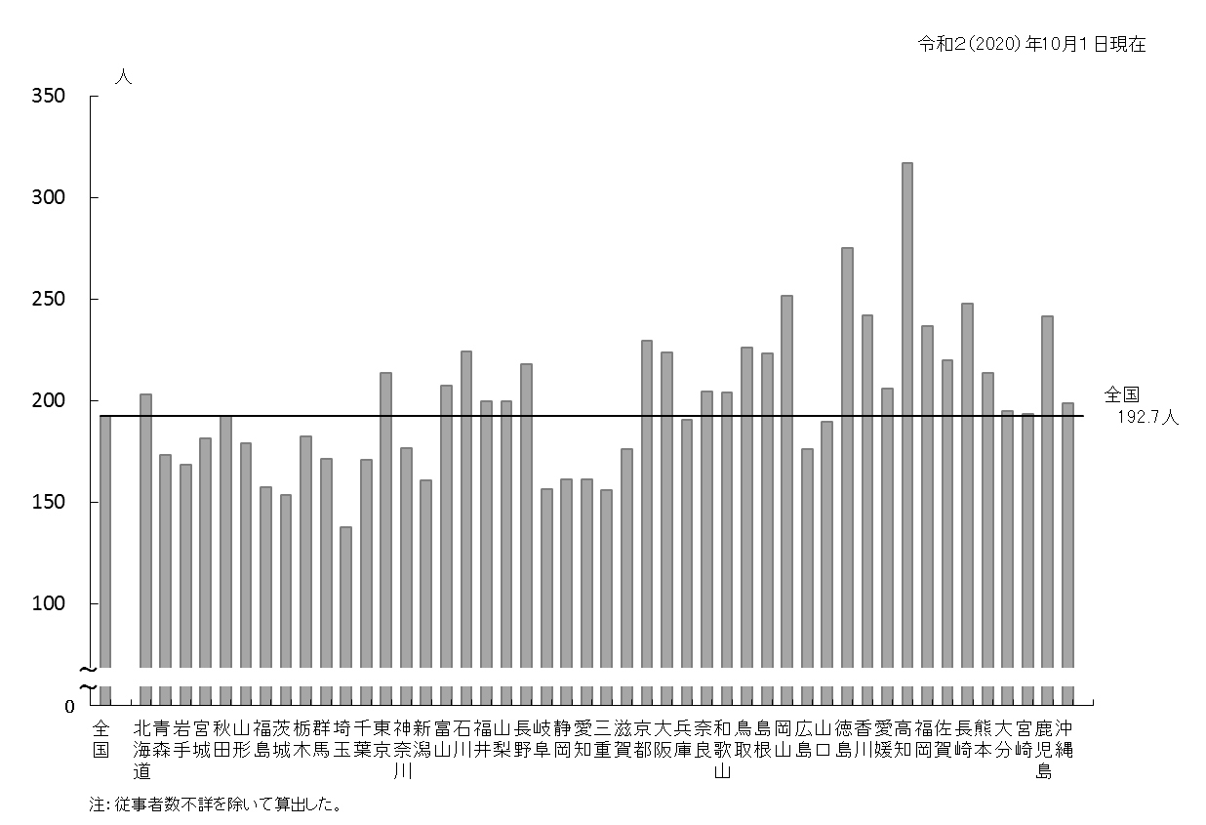
 | 青森 | 173.2
 | 岩手 | 168.5
 | 宮城 | 181.3
 | 秋田 | 192.6
 | 山形 | 178.9
 | 福島 | 157.2
 | 茨城 | 153.6
 | 栃木 | 182.4
 | 群馬 | 171.1
 | 埼玉 | 137.8
 | 千葉 | 170.9
 | 東京 | 213.5
 | 神奈川 | 176.7
 | 新潟 | 160.9
 | 富山 | 207.6
 | 石川 | 224.1
 | 福井 | 199.6
 | 山梨 | 199.9
 | 長野 | 218.0
 | 岐阜 | 156.6
 | 静岡 | 161.3
 | 愛知 | 161.2
 | 三重 | 156.1
 | 滋賀 | 176.0
 | 京都 | 229.4
 | 大阪 | 223.7
 | 兵庫 | 190.7
 | 奈良 | 204.4
 | 和歌山 | 204.0
 | 鳥取 | 226.3
 | 島根 | 223.2
 | 岡山 | 251.7
 | 広島 | 176.2
 | 山口 | 189.7
 | 徳島 | 275.1
 | 香川 | 242.0
 | 愛媛 | 206.0
 | 高知 | 316.9
 | 福岡 | 236.9
 | 佐賀 | 219.7
 | 長崎 | 247.7
 | 熊本 | 213.5
 | 大分 | 194.8
 | 宮崎 | 193.6
 | 鹿児島 | 241.6
 | 沖縄 | 198.8

